상품제안서
마이브렐라 MX3 8K 원터치 자동 일자형 장우산 | 상품코드: F24504

 |  |  |  |  |  |  | 02-412-0044 | www.easy1.co.kr
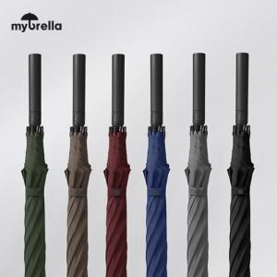

【상세/제작정보】

【인쇄/포장옵션】 | 실크, 원단인쇄 / OPP(비닐)

【공급단가】 | 수량 | 50~ | 100~ | 300~ | 500~ | 1,000~
*VAT별도 | 단가 | 12,000원 | 11,800원 | 11,500원 | 11,290원 | 11,000원

【상품 URL】 | http://www.easy1.co.kr/src/goods_detail.php?gdno=24504

